Sheet1
工装(设备、夹具、检具、治具、包装容器)申请单
项目名称：重汽汕德卡车型（ ZY2129 ) 设备 模具 夹具 检具 包装容器 20250811
序号 | 产品图号 | 产品名称 | 图片 | 预资产编码 | (模具、检具)编号 | 需求数量 | 外协 | 预估单价(元) | 备 注
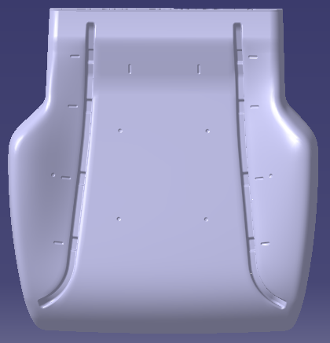
1 | SHT0018533/SHT0018537 | 汕德卡（通风/非通风）正司机座泡沫总成 | 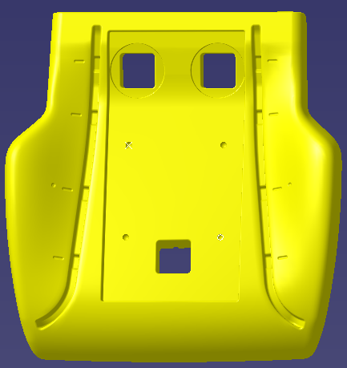 | ZY2129HB0350 | SHT0018533/SHT0018537-MJ-01 | 1 |  | 28000.00 | 通过更换镶块共模生产通风和非通风正司机座垫泡沫总成！
2
合计预估费用 |  |  |  |  |  |  |  | 28000.00
说明：模具供应商必须签订模具技术协议，如拒绝签字将取消开模资格！

表单编号：GR-61-07-01

 | 批准： |  |  |  | 审核： | 申请部门： |  | 工艺部 | 倪剑恒/20250811

